Sheet1
第３０回島根県男子ジュニア柔道体重別選手権大会申し込み書
団体名 |  |  |  |  |  |  | 責任者 |  |  |  |  |  |  |  |  |  | ふりがなの編修
住 所 |  |  |  |  |  |  | 電話番号 |  |  |  |  |  |  |  |  | 黄色枠に数字で記入
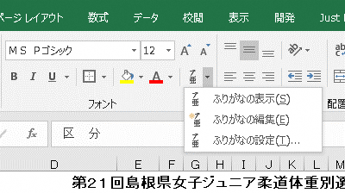
ふりがなもご確認ください |  |  |  |  |  |  |  |  |  |  |  |  |  | 生年月日は西暦/●/●とご記入ください。 |  | するとID欄に
区 分 | 氏 名 | 級 | I D 番 号 |  |  |  |  |  |  |  |  | 身 長 | 体 重 | 生年月日 | 計量希望日 | 入ります。
記入例 | 島根 太郎 | 初 | 1 | 3 | 5 | 7 | 9 | 1 | 3 | 5 | 7 | 160.0 | 60.0 | 1999-05-03 | 2024-04-28 | 135791357
60
㎏ |  |  |  |  |  |  |  |  |  |  |  |  |  |  |  |  | ふりがなの編集を選ぶと
級 |  |  |  |  |  |  |  |  |  |  |  |  |  |  |  |  | ふりがなを変えることができます。

66
㎏
級

73
㎏
級

81
㎏
級

90
㎏
級

100
㎏
級

100
㎏
超
級
申込み期限：２０２４年４月１０日(水)必着

